application.yml
 | src/main/resources
 | application.yml

1 | server:
2 | port: 8080 | uygulamanın çalıştığı port
3 | error:
4 | include-binding-errors: always | hata mesajını göstersin
5 | include-message: always
6 | include-stacktrace: never | hata mesajı detayı göstermesin
7 | spring:
8 | datasource: | Veritabani bağlantı ayarları
9 | url: jdbc:mysql://localhost:3306/springboot
10 | username: root
11 | password: 1234
12 | driver-class-name: com.mysql.cj.jdbc.Driver | Veritabanı bağlantı driver
13 | # security:
14 | # user:
15 | # name: John
16 | # password: John
17
18 | jpa:
19 | hibernate: | DB da tablo yoksa oluştur, varsa update ediyor
20 | ddl-auto: update | yoksa create et, varsa update et
21 | show-sql: true
22 | database-platform: org.hibernate.dialect.MySQL8Dialect
23 | properties:
24 | '[hibernate.format_sql]': true
25
26 | logging: | LOG LEVELS :
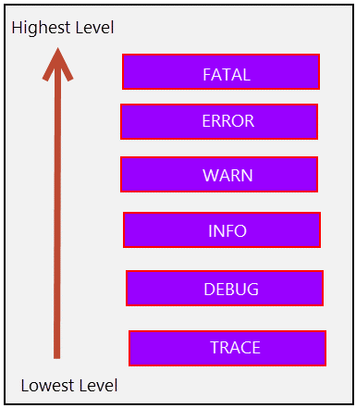
27 | file:
28 | name: logs/studentapp.log
29 | pattern:
30 | file: "%d %-5level [%thread] %logger:%msg%n"
31 | level:
32 | '[org.springframework.web]': WARN
33 | '[org.hibernate]': INFO
34 | '[com.tpe]': INFO

